Sheet1
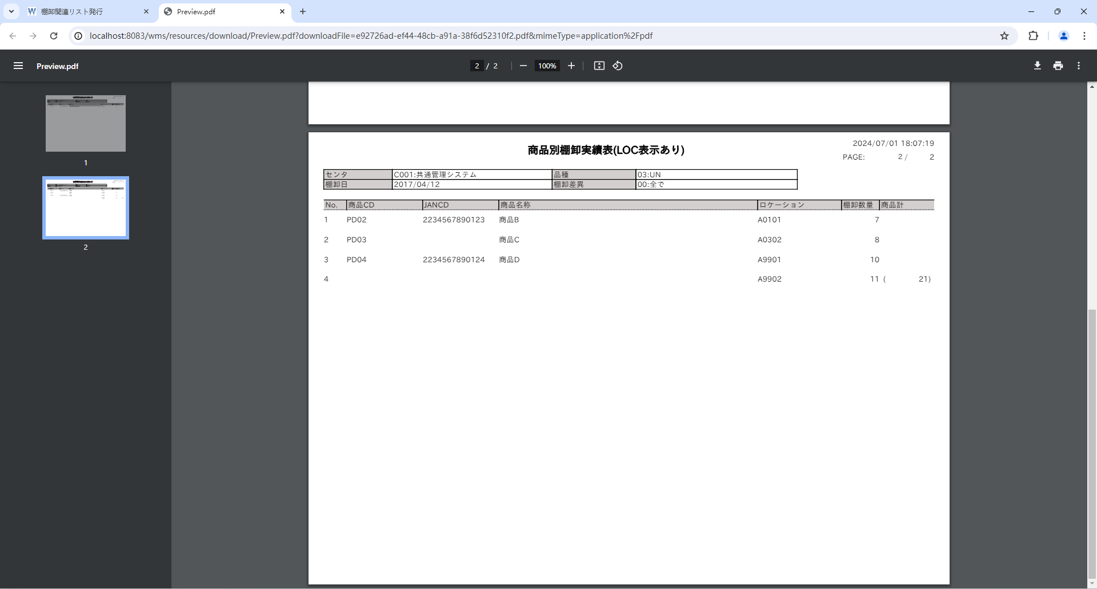

未スキャン入荷ラベルの文末に余分のカンマが出力された
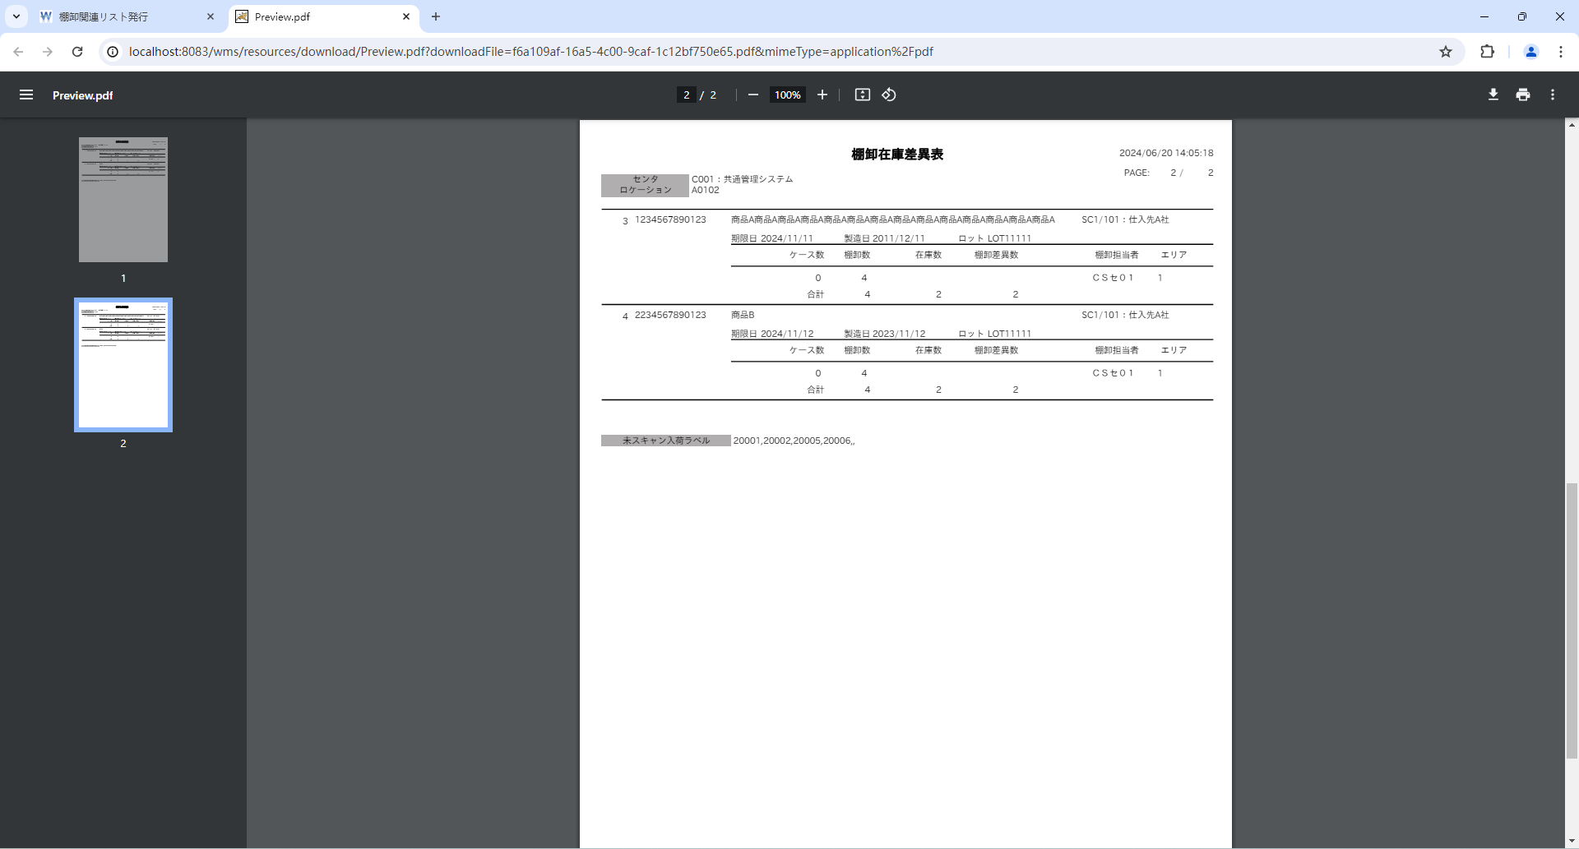
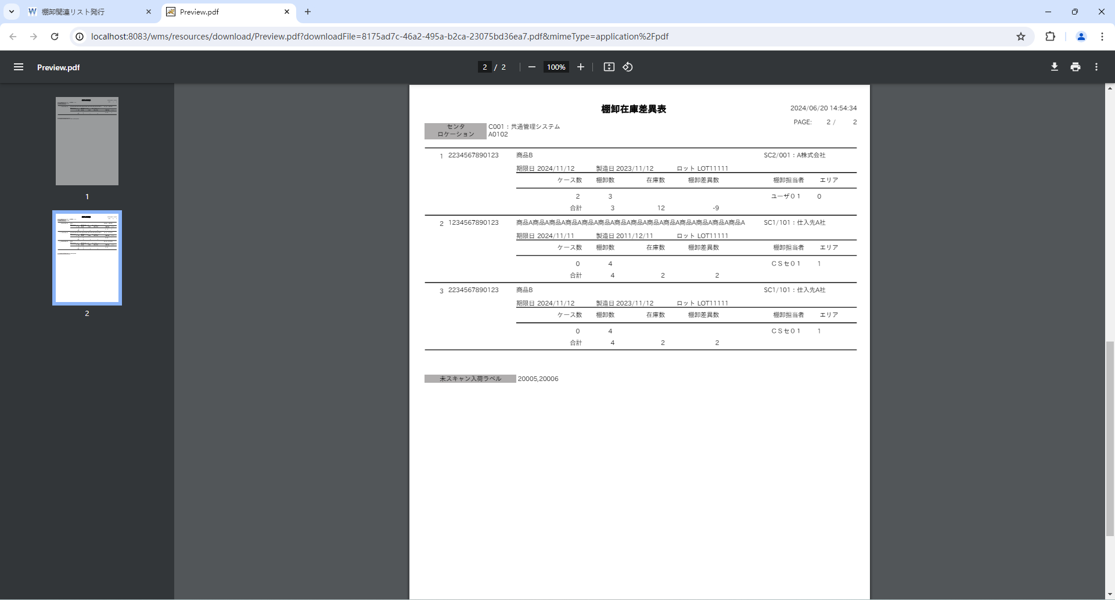

改ページする毎に、明細Noが１から開始しなかった
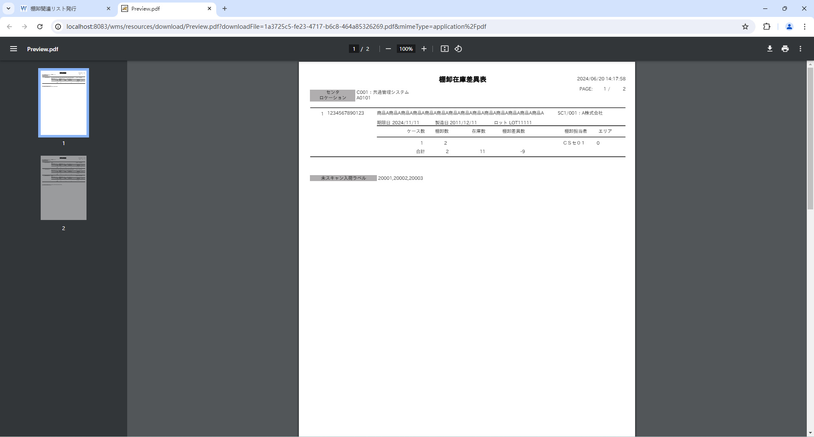





帳票項目のtype設定が間違った |  |  |  |  |  |  |  |  |  |  |  |  | BigDecimal ⇒ Integerへ変更
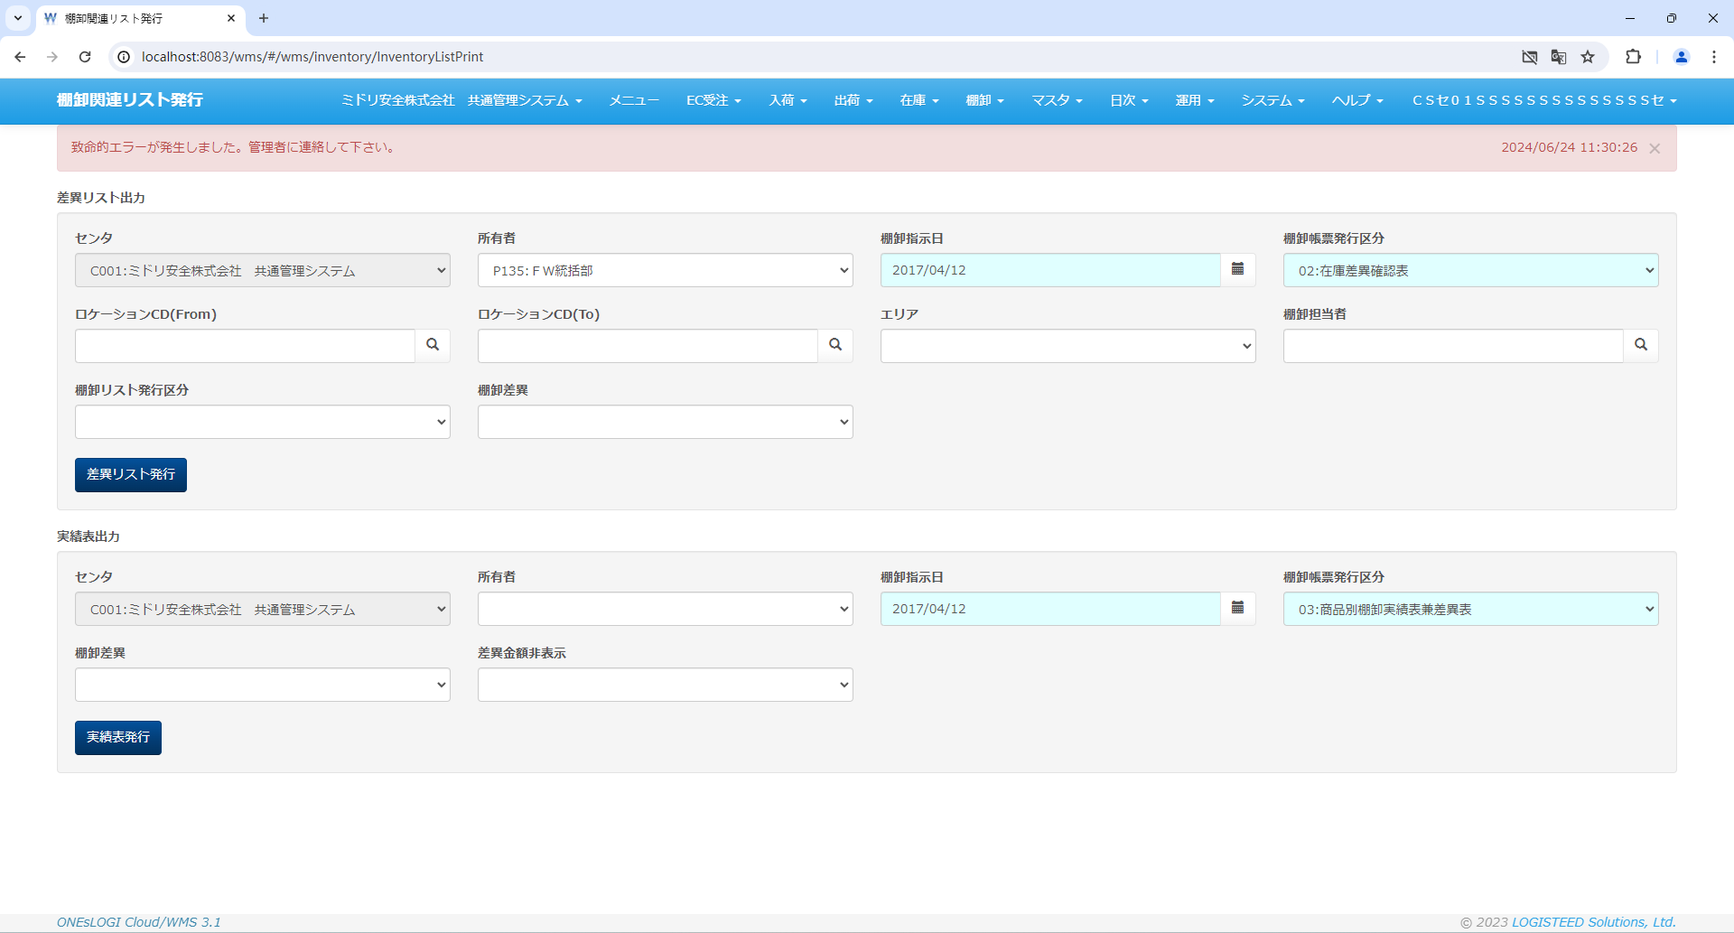
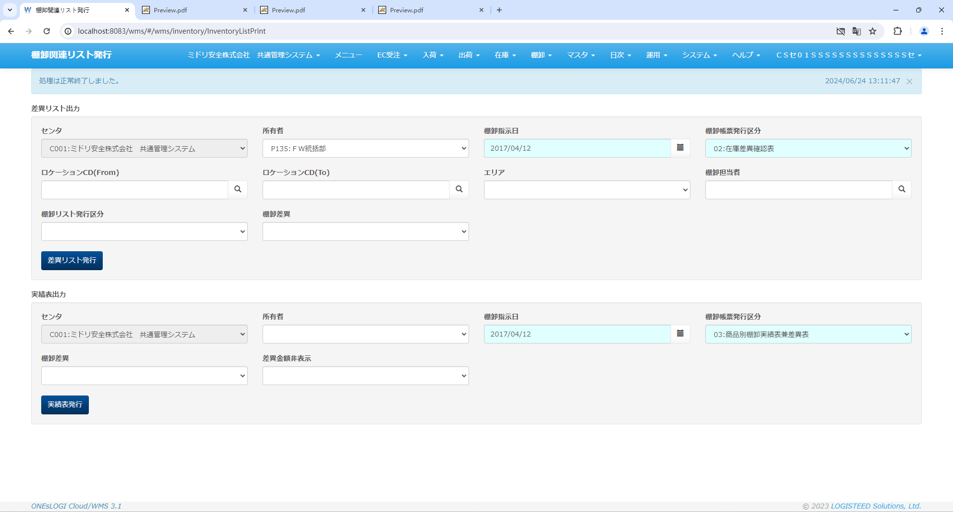

在庫差異確認表
修正前数量が統計しなかった |  |  |  |  |  |  |  |  |  |  |  |  | 合計を追加した
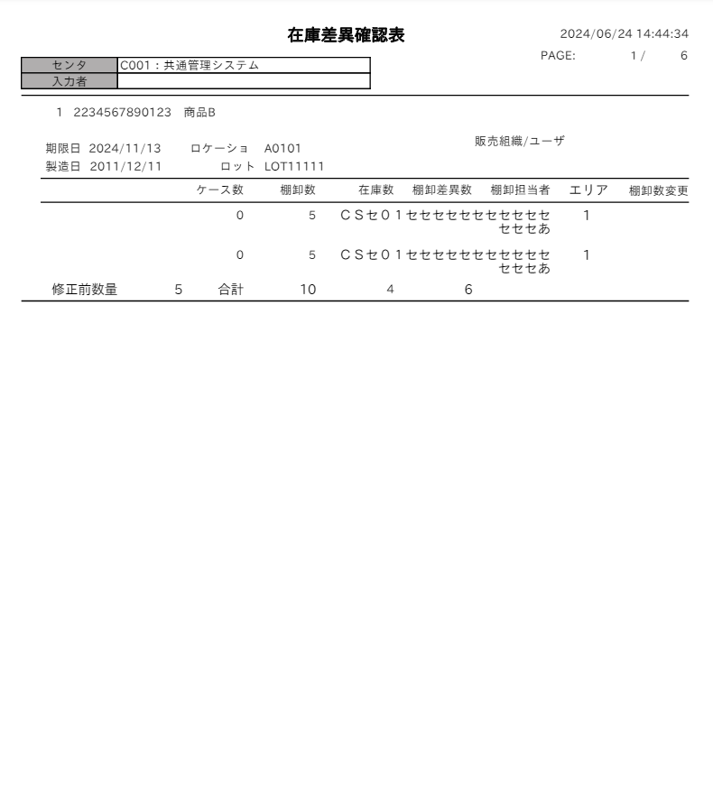
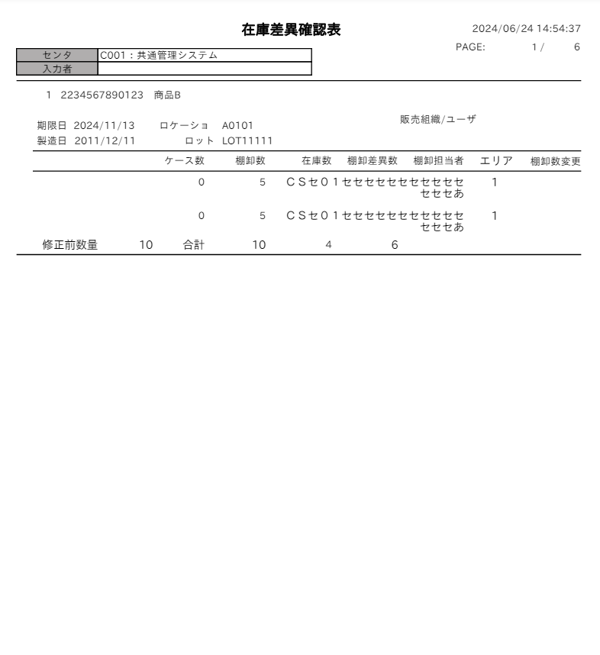

在庫差異確認表
在庫差異確認表出力フラグ=1の対象も出力した

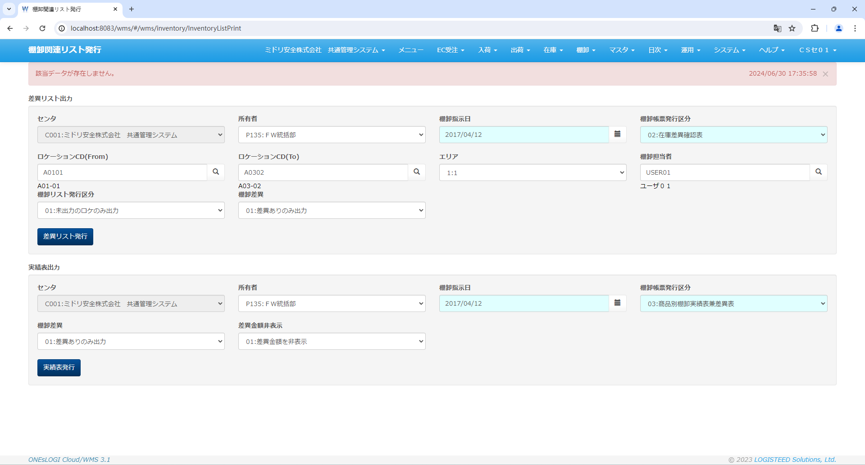

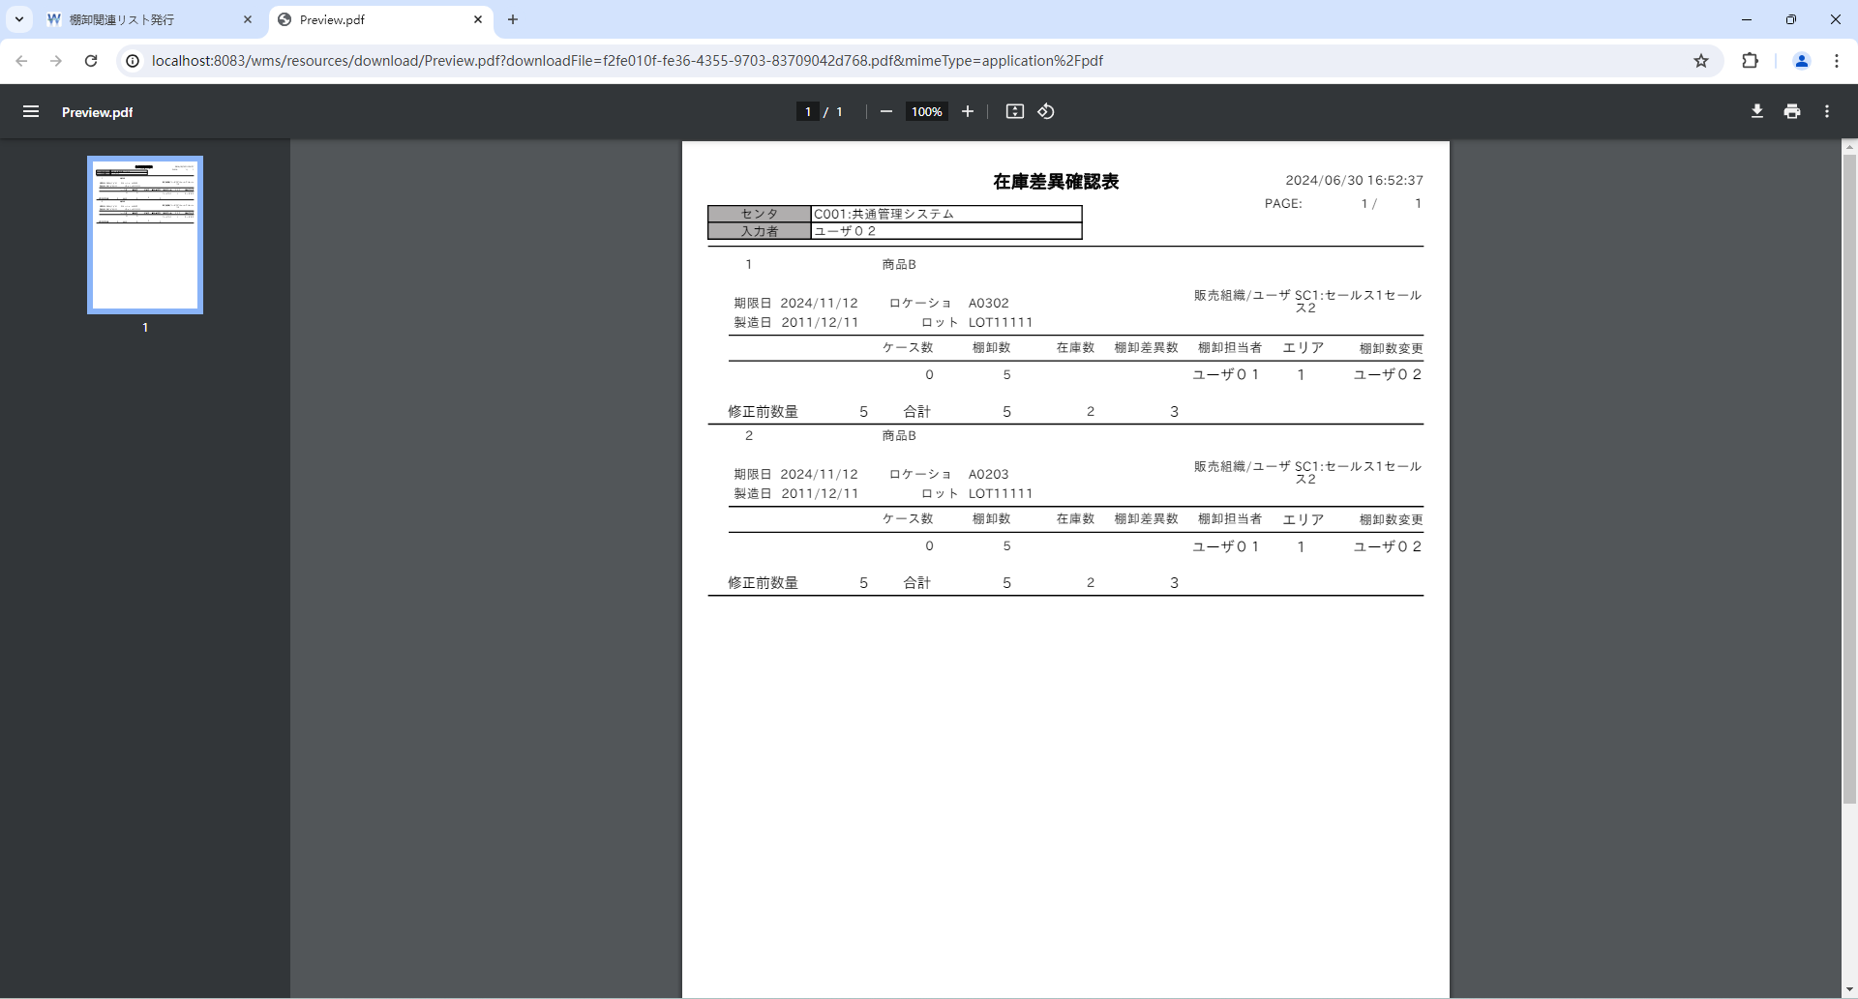

棚卸帳票
t_inventory_r
INVENTORY_B_ID | TWL_OUT_FLG | TWL_OUT_USER_ID | TWL_OUT_DT | INVENTORY_DIFF_OUT_FLG | STOCK_DIFF_OUT_FLG | INVENTORY_DIFF_OUT_USER_ID | INVENTORY_DIFF_OUT_DT | INVENTORY_RECORD_OUT_FLG | INVENTORY_RECORD_OUT_USER_ID | INVENTORY_RECORD_OUT_DT | INVENTORY_RECORD_LOC_OUT_FLG | INVENTORY_RECORD_LOC_OUT_USER_ID | INVENTORY_RECORD_LOC_OUT_DT | STOCK_DIFF_OUT_USER_ID | STOCK_DIFF_OUT_DT | DEL_FLG | VERSION_NO | CONTROL_NO | ADD_DT | ADD_USER | ADD_PROCESS | UPD_DT | UPD_USER | UPD_PROCESS
1 | 1 | « NULL » | « NULL » | 0 | 0 | 1 | 2024-06-30 15:53:41 | 0 | 1 | 2024-06-29 15:47:54 | 0 | « NULL » | « NULL » | 1 | 2024-06-29 15:53:08 | 0 | 84 | « NULL » | « NULL » | « NULL » | « NULL » | 2024-06-30 15:53:41 | CSSE01 | com.oneslogi.wms.resources.inventory.InventoryListPrintResource#print
2 | 1 | « NULL » | « NULL » | 0 | 1 | 1 | 2024-06-30 15:53:41 | 0 | 1 | 2024-06-29 15:47:54 | 0 | « NULL » | « NULL » | 1 | 2024-06-30 16:37:18 | 0 | 92 | « NULL » | « NULL » | « NULL » | « NULL » | 2024-06-30 16:37:18 | CSSE01 | com.oneslogi.wms.resources.inventory.InventoryListPrintResource#print
3 | 1 | « NULL » | « NULL » | 0 | 1 | 1 | 2024-06-30 15:53:41 | 0 | 1 | 2024-06-29 15:47:54 | 0 | « NULL » | « NULL » | 1 | 2024-06-30 16:37:18 | 0 | 86 | « NULL » | « NULL » | « NULL » | « NULL » | 2024-06-30 16:37:18 | CSSE01 | com.oneslogi.wms.resources.inventory.InventoryListPrintResource#print
4 | 1 | « NULL » | « NULL » | 0 | 0 | 1 | 2024-06-30 15:53:41 | 0 | 1 | « NULL » | 0 | « NULL » | « NULL » | 1 | « NULL » | 0 | 104 | « NULL » | « NULL » | « NULL » | « NULL » | 2024-06-30 15:53:41 | CSSE01 | com.oneslogi.wms.resources.inventory.InventoryListPrintResource#print
5 | 1 | « NULL » | « NULL » | 0 | 0 | 1 | 2024-06-30 15:53:41 | 0 | 1 | 2024-06-29 15:47:54 | 0 | « NULL » | « NULL » | 1 | 2024-06-29 15:53:08 | 0 | 82 | « NULL » | « NULL » | « NULL » | « NULL » | 2024-06-30 15:53:41 | CSSE01 | com.oneslogi.wms.resources.inventory.InventoryListPrintResource#print
6 | 1 | « NULL » | « NULL » | 0 | 0 | 1 | 2024-06-29 21:24:48 | 0 | 1 | 2024-06-29 15:47:54 | 0 | « NULL » | « NULL » | 1 | 2024-06-29 15:53:08 | 0 | 56 | « NULL » | « NULL » | « NULL » | « NULL » | 2024-06-29 21:24:48 | CSSE01 | com.oneslogi.wms.resources.inventory.InventoryListPrintResource#print

商品別棚卸実績表(LOC表示あり)
商品別棚卸実績表(LOC表示あり)出力フラグを'1'に更新しなかった
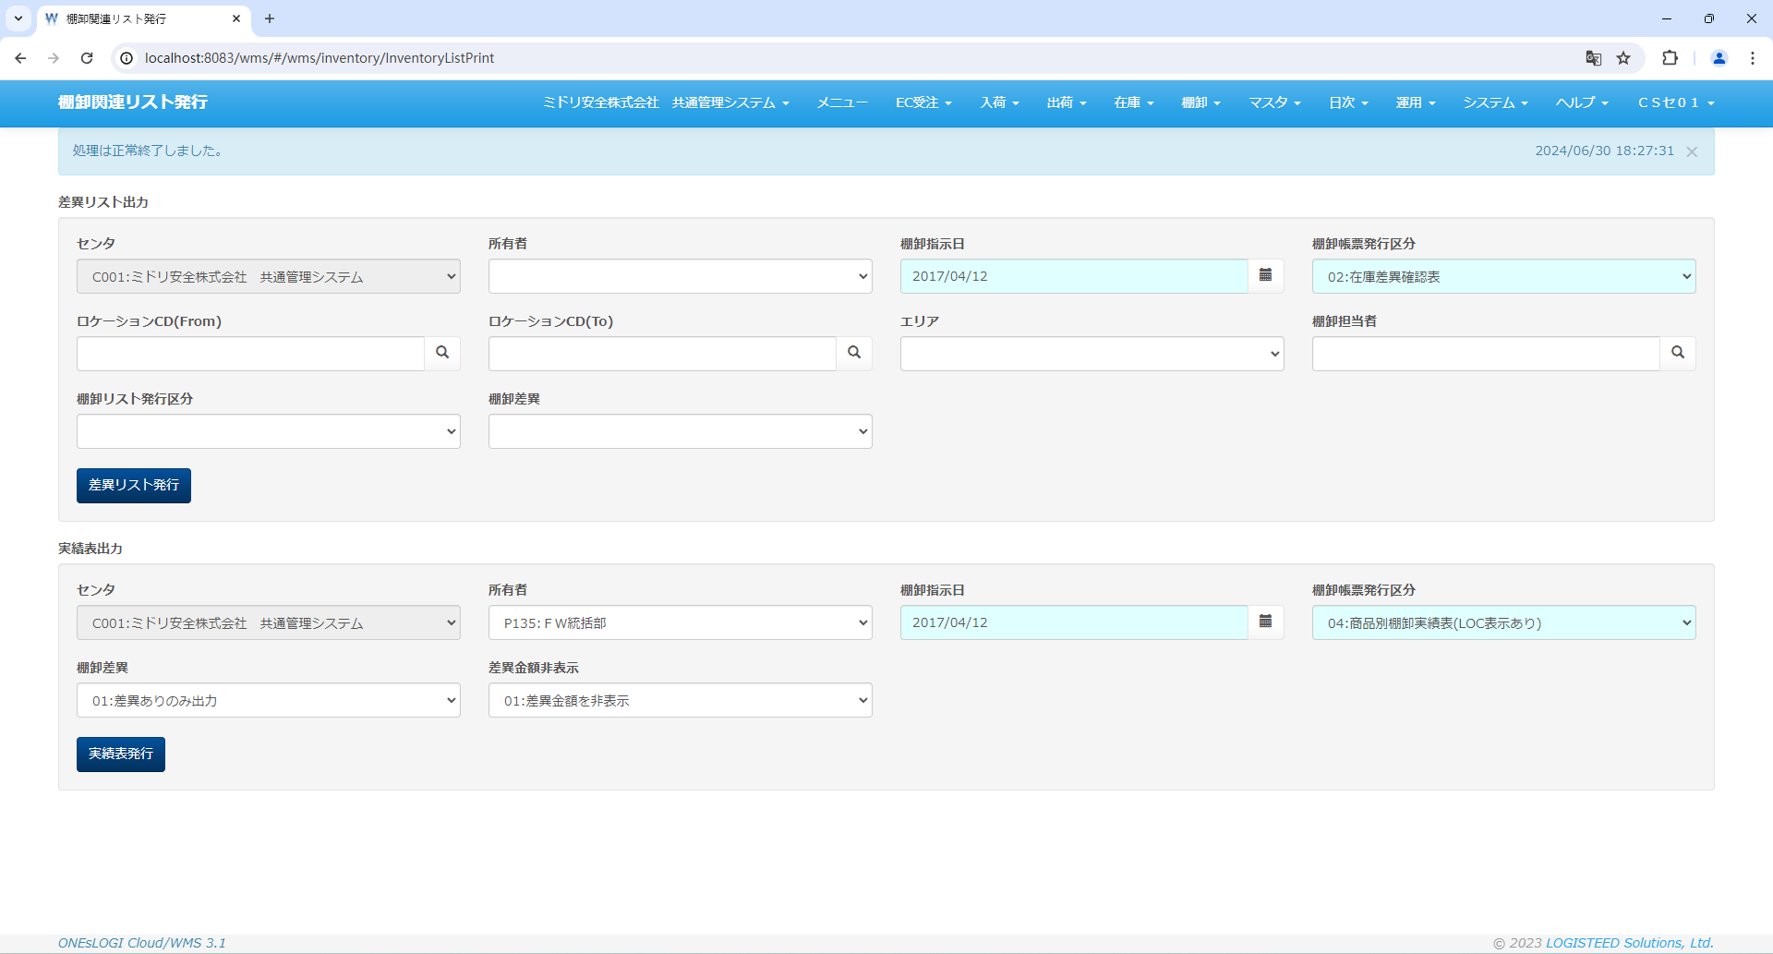

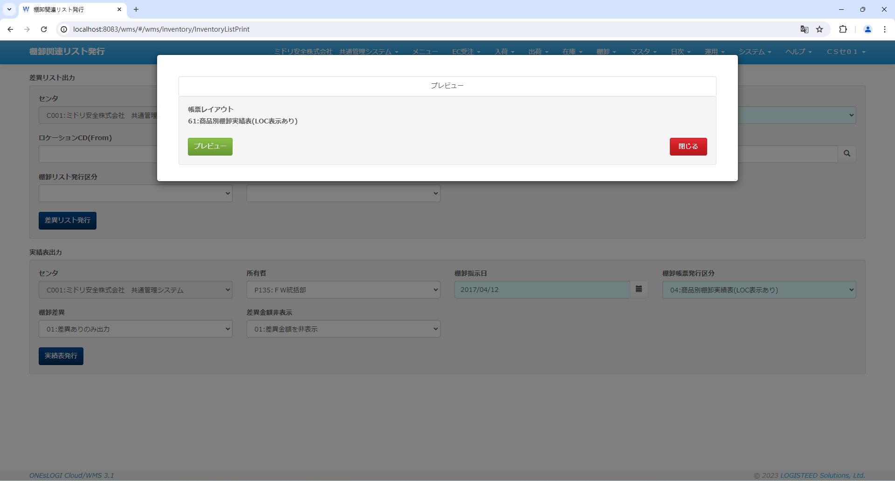

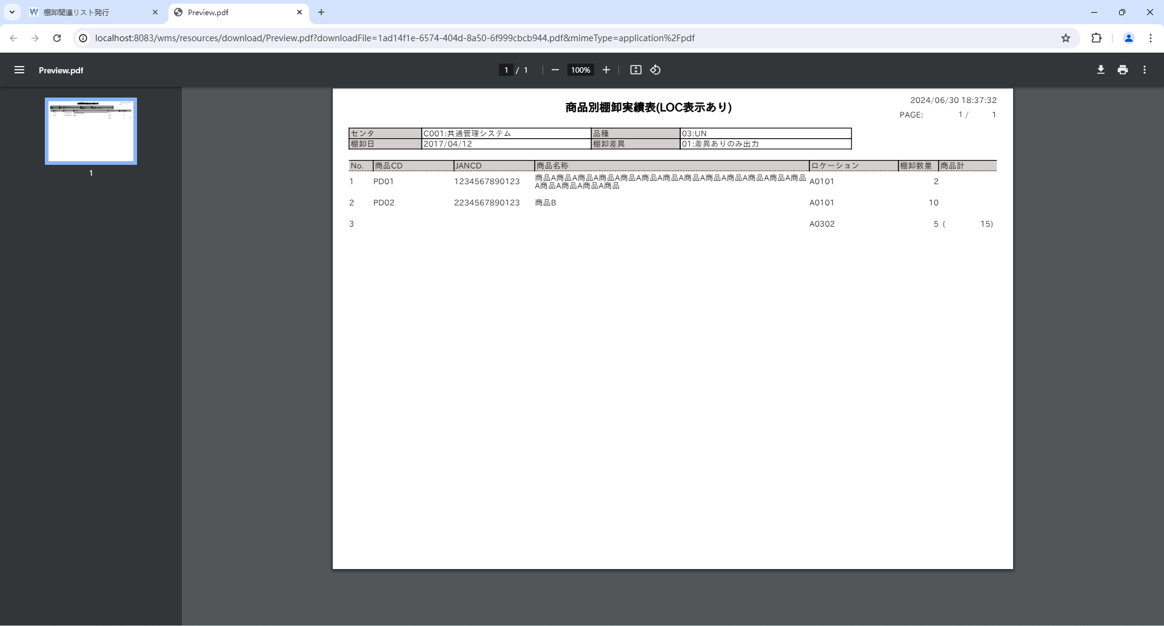

棚卸帳票_`更新前
t_inventory_r
INVENTORY_B_ID | TWL_OUT_FLG | TWL_OUT_USER_ID | TWL_OUT_DT | INVENTORY_DIFF_OUT_FLG | INVENTORY_RECORD_LOC_OUT_FLG | INVENTORY_DIFF_OUT_USER_ID | INVENTORY_DIFF_OUT_DT | INVENTORY_RECORD_OUT_FLG | INVENTORY_RECORD_OUT_USER_ID | INVENTORY_RECORD_OUT_DT | INVENTORY_RECORD_LOC_OUT_USER_ID | INVENTORY_RECORD_LOC_OUT_DT | STOCK_DIFF_OUT_FLG | STOCK_DIFF_OUT_USER_ID | STOCK_DIFF_OUT_DT | DEL_FLG | VERSION_NO | CONTROL_NO | ADD_DT | ADD_USER | ADD_PROCESS | UPD_DT | UPD_USER | UPD_PROCESS
1 | 1 | « NULL » | « NULL » | 0 | 0 | 1 | 2024-06-30 15:53:41 | 1 | 1 | 2024-06-30 18:27:31 | « NULL » | « NULL » | 1 | 1 | 2024-06-30 17:38:40 | 0 | 92 | « NULL » | « NULL » | « NULL » | « NULL » | 2024-06-30 18:27:31 | CSSE01 | com.oneslogi.wms.resources.inventory.InventoryListPrintResource#print
2 | 1 | « NULL » | « NULL » | 0 | 0 | 1 | 2024-06-30 15:53:41 | 1 | 1 | 2024-06-30 18:27:31 | « NULL » | « NULL » | 1 | 1 | 2024-06-30 17:38:40 | 0 | 102 | « NULL » | « NULL » | « NULL » | « NULL » | 2024-06-30 18:27:31 | CSSE01 | com.oneslogi.wms.resources.inventory.InventoryListPrintResource#print
3 | 1 | « NULL » | « NULL » | 0 | 0 | 1 | 2024-06-30 15:53:41 | 1 | 1 | 2024-06-30 18:27:31 | « NULL » | « NULL » | 1 | 1 | 2024-06-30 17:38:40 | 0 | 98 | « NULL » | « NULL » | « NULL » | « NULL » | 2024-06-30 18:27:31 | CSSE01 | com.oneslogi.wms.resources.inventory.InventoryListPrintResource#print
4 | 1 | « NULL » | « NULL » | 0 | 0 | 1 | 2024-06-30 15:53:41 | 1 | 1 | 2024-06-30 18:27:31 | « NULL » | « NULL » | 1 | 1 | 2024-06-30 17:38:40 | 0 | 112 | « NULL » | « NULL » | « NULL » | « NULL » | 2024-06-30 18:27:31 | CSSE01 | com.oneslogi.wms.resources.inventory.InventoryListPrintResource#print
5 | 1 | « NULL » | « NULL » | 0 | 0 | 1 | 2024-06-30 15:53:41 | 1 | 1 | 2024-06-30 18:27:31 | « NULL » | « NULL » | 1 | 1 | 2024-06-30 17:38:40 | 0 | 90 | « NULL » | « NULL » | « NULL » | « NULL » | 2024-06-30 18:27:31 | CSSE01 | com.oneslogi.wms.resources.inventory.InventoryListPrintResource#print
6 | 1 | « NULL » | « NULL » | 0 | 0 | 1 | 2024-06-29 21:24:48 | 0 | 1 | 2024-06-29 15:47:54 | « NULL » | « NULL » | 0 | 1 | 2024-06-29 15:53:08 | 0 | 56 | « NULL » | « NULL » | « NULL » | « NULL » | 2024-06-29 21:24:48 | CSSE01 | com.oneslogi.wms.resources.inventory.InventoryListPrintResource#print

棚卸帳票_更新後
t_inventory_r
INVENTORY_B_ID | TWL_OUT_FLG | TWL_OUT_USER_ID | TWL_OUT_DT | INVENTORY_DIFF_OUT_FLG | INVENTORY_RECORD_LOC_OUT_FLG | INVENTORY_DIFF_OUT_USER_ID | INVENTORY_DIFF_OUT_DT | INVENTORY_RECORD_OUT_FLG | INVENTORY_RECORD_OUT_USER_ID | INVENTORY_RECORD_OUT_DT | INVENTORY_RECORD_LOC_OUT_USER_ID | INVENTORY_RECORD_LOC_OUT_DT | STOCK_DIFF_OUT_FLG | STOCK_DIFF_OUT_USER_ID | STOCK_DIFF_OUT_DT | DEL_FLG | VERSION_NO | CONTROL_NO | ADD_DT | ADD_USER | ADD_PROCESS | UPD_DT | UPD_USER | UPD_PROCESS
1 | 1 | « NULL » | « NULL » | 0 | 0 | 1 | 2024-06-30 15:53:41 | 1 | 1 | 2024-06-30 18:27:31 | « NULL » | « NULL » | 1 | 1 | 2024-06-30 18:37:32 | 0 | 94 | « NULL » | « NULL » | « NULL » | « NULL » | 2024-06-30 18:37:32 | CSSE01 | com.oneslogi.wms.resources.inventory.InventoryListPrintResource#print
2 | 1 | « NULL » | « NULL » | 0 | 0 | 1 | 2024-06-30 15:53:41 | 1 | 1 | 2024-06-30 18:27:31 | « NULL » | « NULL » | 1 | 1 | 2024-06-30 17:38:40 | 0 | 102 | « NULL » | « NULL » | « NULL » | « NULL » | 2024-06-30 18:27:31 | CSSE01 | com.oneslogi.wms.resources.inventory.InventoryListPrintResource#print
3 | 1 | « NULL » | « NULL » | 0 | 0 | 1 | 2024-06-30 15:53:41 | 1 | 1 | 2024-06-30 18:27:31 | « NULL » | « NULL » | 1 | 1 | 2024-06-30 18:37:32 | 0 | 100 | « NULL » | « NULL » | « NULL » | « NULL » | 2024-06-30 18:37:32 | CSSE01 | com.oneslogi.wms.resources.inventory.InventoryListPrintResource#print
4 | 1 | « NULL » | « NULL » | 0 | 0 | 1 | 2024-06-30 15:53:41 | 1 | 1 | 2024-06-30 18:27:31 | « NULL » | « NULL » | 1 | 1 | 2024-06-30 18:37:32 | 0 | 114 | « NULL » | « NULL » | « NULL » | « NULL » | 2024-06-30 18:37:32 | CSSE01 | com.oneslogi.wms.resources.inventory.InventoryListPrintResource#print
5 | 1 | « NULL » | « NULL » | 0 | 0 | 1 | 2024-06-30 15:53:41 | 1 | 1 | 2024-06-30 18:27:31 | « NULL » | « NULL » | 1 | 1 | 2024-06-30 18:37:32 | 0 | 92 | « NULL » | « NULL » | « NULL » | « NULL » | 2024-06-30 18:37:32 | CSSE01 | com.oneslogi.wms.resources.inventory.InventoryListPrintResource#print
6 | 1 | « NULL » | « NULL » | 0 | 0 | 1 | 2024-06-29 21:24:48 | 0 | 1 | 2024-06-29 15:47:54 | « NULL » | « NULL » | 0 | 1 | 2024-06-29 15:53:08 | 0 | 56 | « NULL » | « NULL » | « NULL » | « NULL » | 2024-06-29 21:24:48 | CSSE01 | com.oneslogi.wms.resources.inventory.InventoryListPrintResource#print

productが変わった場合、janCdが同じでも表示するべき

